ゆうパック取込用
とよす公式オンラインショップ 発送先リスト

お客様の個人情報の取扱いについて ※必ずお読みください
とよす㈱およびとよす公式オンラインショップでは、お客様の指名・住所・電話番号・生年月日・メールアドレスなどの個人情報を、商品発送のために利用するほか、お客様への新商品やサービスに関する情報などをご案内申し上げるために利用させていただきます。お客様の個人情報は、厳重に管理し、第三者へ提供・開示することは一切ございませんのでご安心ください。
●とよすオンラインショップ 電話：072-761-8305
営業時間：平日9時から17時（土日祝・年末年始・お盆・GWは休業）
●プライバシーポリシーにつきましては、こちらからご確認ください。
https://toyosu-shop.jp/hpgen/HPB/shop/policy.html
 | ご注文の流れ
 | とよす公式オンラインショップで商品をご希望数ご購入後に、こちらのファイルに必要事項をご入力の上、とよす公式オンラインショップまでメールにてご送付くださいませ。 メールアドレス：shopmaster@toyosu-shop.jp

 | 送料について
 | 送料は送付いただきましたデータを元に算出したものの合計金額をオンラインショップのご注文確認メールにてお知らせいたします。 各地の配送料および送料特典についてはオンラインショップをご確認ください。 とよす公式オンラインショップ：https://toyosu-shop.jp

お届け先郵便番号 ； お届け先電話番号
お届け先住所1
お届け先住所2
お届け先住所3
お届け先名1
お届け先名2 敬称は通常は「様」となります。

送状印刷イメージ
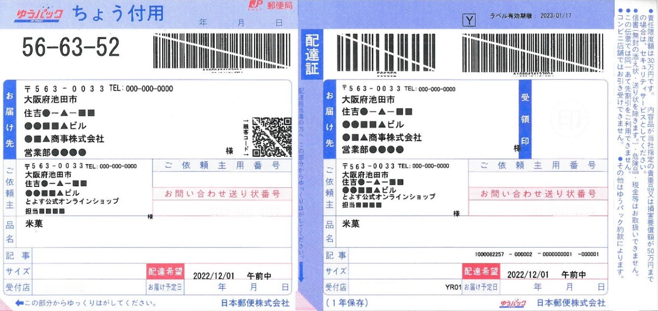
 | 送状に記載するご依頼主 |  |  | 送状印刷イメージ
 | ご依頼主名1（全角25文字、半角50文字）
 | ご依頼主名2（全角25文字、半角50文字）
ご依頼主郵便番号 ； ご依頼主電話番号
ご依頼主住所1
ご依頼主住所2
ご依頼主住所3
ご依頼主名1
ご依頼主名2 敬称は通常は「様」となります。
 | ご依頼主郵便番号（ハイフンなし半角7文字）
 | ご依頼主住所1（全角25文字、半角50文字）
 | ご依頼主住所2（全角25文字、半角50文字）
 | ご依頼主住所3（全角25文字、半角50文字）
 | ご依頼主電話番号（半角のみ）

 | ご連絡先（ご依頼主と異なる場合ご記載ください）
 | ご担当者様
 | ※入力内容でご確認させていただく際にご連絡させていただく場合がございます。 |  | ※基本的にご依頼通り印刷させていただきますが、状況により当店で変更させていただく場合がございます。

№ | お届け先名1（全角25文字、半角50文字） | お届け先名2（全角25文字、半角50文字） | お届け先郵便番号 （ハイフンなし半角7文字） | お届け先住所1（全角25文字、半角50文字） | お届け先住所2（全角25文字、半角50文字） | お届け先住所3（全角25文字、半角50文字） | お届け先電話番号 （半角のみ） | お届け希望日 （西暦8桁） | 時間指定 （リストより選択）
例） | とよす株式会社 | とよすオンラインショップ | 5630033 | 大阪府池田市 | 住吉1-3-11 | とよすビル２階 | 072-761-8305 | 20220726 | 午前中
1
2
3
4
5
6
7
8
9
10
11
12
13
14
15
16
17
18
19
20
21
22
23
24
25
26
27
28
29
30
31
32
33
34
35
36
37
38
39
40
41
42
43
44
45
46
47
48
49
50
51
52
53
54
55
56
57
58
59
60
61
62
63
64
65
66
67
68
69
70
71
72
73
74
75
76
77
78
79
80
81
82
83
84
85
86
87
88
89
90
91
92
93
94
95
96
97
98
99
100

